Test Reporting
Test Reporting
Summary Report | Test Step | Expected Result | Actual Result | Screenshoot
- Test Case ID: TC-001 - Test Case Name: Login to Facebook - Test Case Status: PASSED - Date: 2024/02/16 - Tester: Prasetio - Application Version: Web facebook | 1. Open facebook website. | Facebook website page is displayed | Facebook website page is displayed | 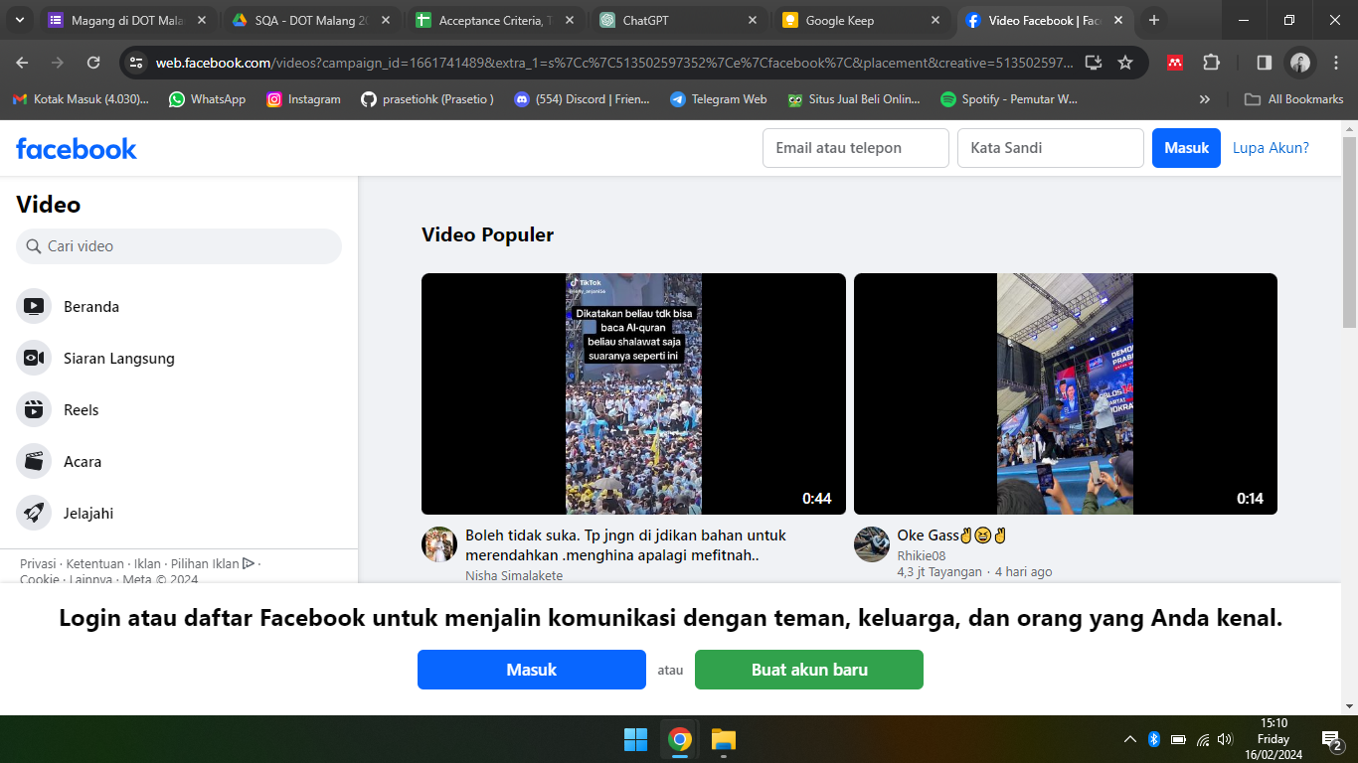
 | 2. Navigate to the Facebook login page. | Facebook login page displayed | Facebook login page displayed | 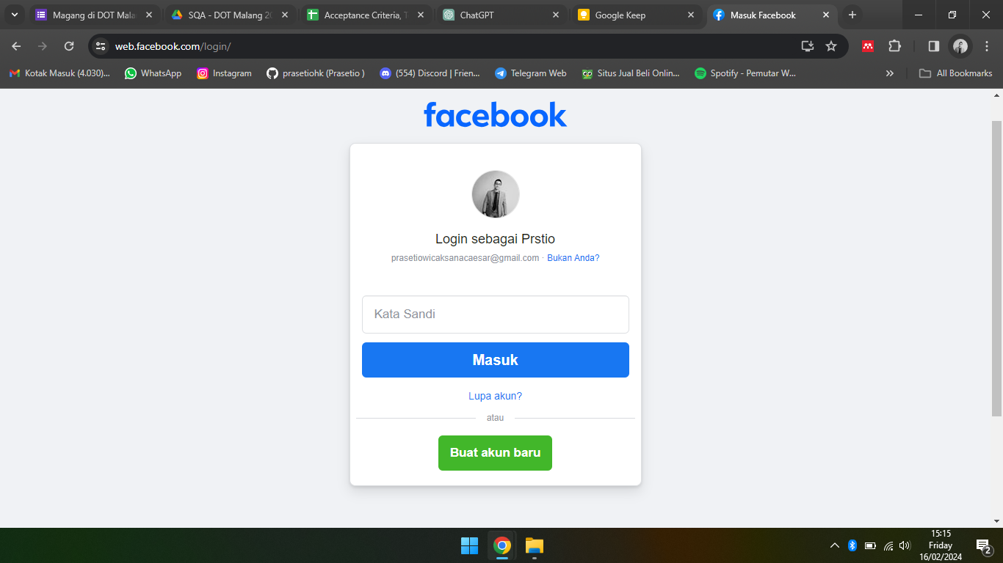
 | 3. Enter valid username and password. | Username and password fields are filled | Username and password fields are filled | 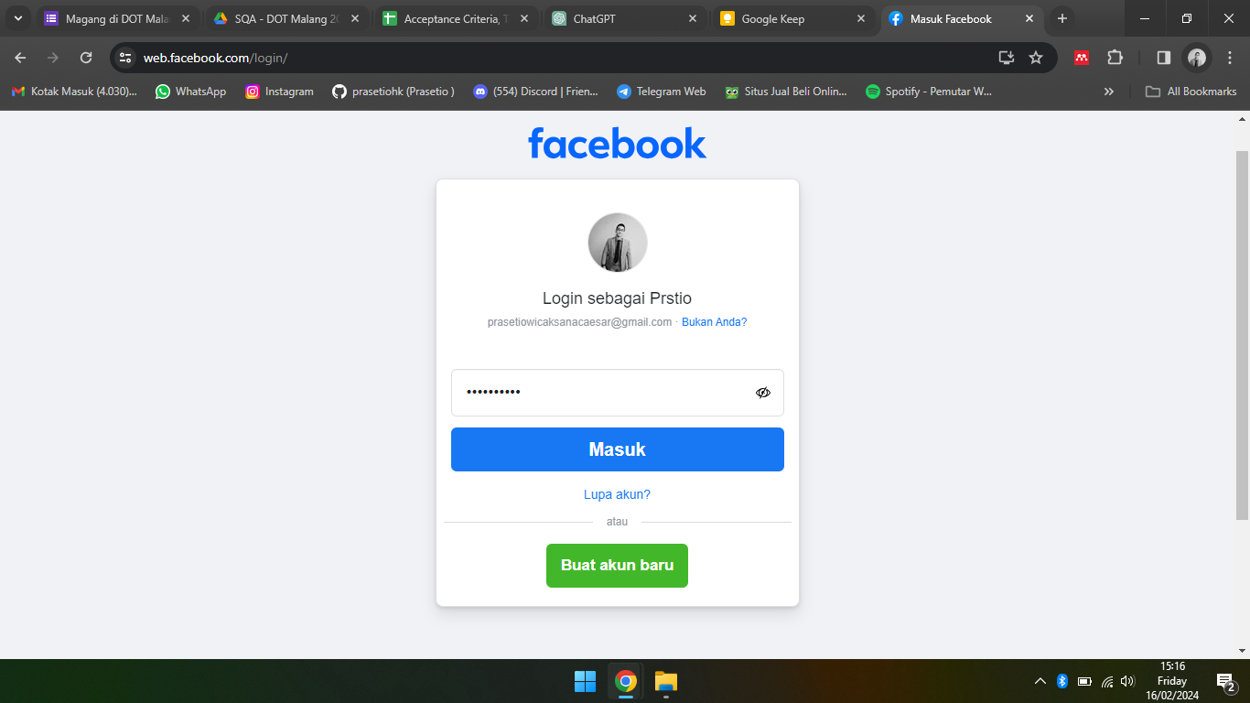
 | 4. Click on the "Log In" button. | User is directed to the Facebook home page | User is directed to the Facebook home page. The user is successfully logged into their Facebook account. | 